1
Back
1. Môi trường (Environment)

Nội dung
1.1 (required) | Tất cả các code phải theo chuẩn ISO 9899:1990 "Programming languages - C", được sửa đổi và cải thiện tốt hơn theo tiêu chuẩn ISO/IEC 9899/COR1:1995, ISO/IEC 9899/AMD1:1995, và ISO/IEC 9899/COR2:1996.
 | - Những nguyên tắc này được dựa trên tiêu chuẩn ISO 9899: 1990 [2] sửa đổi và cải thiện tốt hơn theo tiêu chuẩn ISO / IEC 9899 / COR1: 1995 [4], ISO / IEC 9899 / AMD1: 1995 [5], và ISO / IEC 9899 / COR2: 1996 [6]. Không đòi hỏi là thực hiện để phù hợp với các tiêu chuẩn ISO 9899: 1999 [8]. Bất kỳ tài liệu tham khảo trong tài liệu này đển "Standard C" đều theo tiêu chuẩn ISO 9899: 1990 [2] - Những nguyên tắc trong chuẩn ISO 9899:1990 [2] là cần thiết để nâng cao độ lệch (như mô tả trong phần 4.3.2) để cho phép mở rộng ngôn ngữ nhất định, ví dụ như để hỗ trợ phần cứng các tính năng cụ thể. - Độ lệch được yêu cầu nếu các giới hạn về môi trường theo quy định tại tiêu chuẩn ISO 9899: 1990 5.2.4 [2] bị vượt quá, trừ khi được cho phép bởi luật 5.1.

1.2 (required) | Không được dựa vào những điều chưa được định nghĩa hoặc không rõ ràng.
 | - Rule này đòi hỏi bất kỳ sự phụ thuộc vào hành vi chưa được định nghĩa hoặc không rõ ràng, mà không được đề cập cụ thể bởi các rule khác, thì phải tránh. - Ngoại lệ: Trong trường hợp một hành vi nào đó được bao phủ một cách rõ ràng trong rule khác thì chỉ có rule đó mới được sai khác khi có yêu cầu. Xem ISO 9899: 1990 Phụ lục G [2] cho một danh sách đầy đủ của những vấn đề này.

1.3 (required) | Nhiều trình biên dịch hoặc ngôn ngữ chỉ được sử dụng cùng lúc nếu có cùng một giao diện chuẩn đối với mã code và nó phải phù hợp với các ngôn ngữ / trình biên dịch /assemblers.
 | - Nếu có một module được thực hiện bằng một ngôn ngữ khác ngoài C, hoặc biên soạn trên một trình biên dịch C khác, thì điều cần thiết là phải đảm bảo rằng module đó sẽ tích hợp một cách chính xác với các module khác. - Một số khía cạnh của hành vi trong ngôn ngữ C là phụ thuộc vào trình biên dịch, vì vậy phải hiểu về trình biên dịch được sử dụng. * Ví dụ về các vấn đề cần phải hiểu là: ngăn xếp sử dụng, truyền thông số và cách thức mà giá trị dữ liệu được lưu trữ (độ dài, sắp xếp, răng cưa, lớp phủ, vv) ==> Cần phải có 1 giao diện chung được quy ước trước để dễ dàng tích hợp giữa các module với nhau sau khi thiết kế các module tách biệt. Phải hiểu các trình biên dịch mà mình sử dụng để điều khiển được các xử lý khác nhau.

1.4 (required) | Compiler/linker (trình biên dịch hoặc trình liên kết) phải được kiểm tra để đảm bảo rằng 31 ký tự có nghĩa và tính nhạy bộ chữ để hỗ trợ cho định nghĩa bên ngoài.
 | - Các tiêu chuẩn ISO yêu cầu định nghĩa bên ngoài với sự khác biệt trong 6 ký tự đầu tiên. Tuy nhiên tuân thủ một cách khắc khe và giới hạn vô ích này được coi là một hạn chế không cần thiết vì hầu hết các Compiler/linker cho phép ít nhất 31 ký tự có ý nghĩa (như để định danh nội bộ). - Compiler/linker phải được kiểm tra để thiết lập cho hành vi này. Nếu compiler/linker không có khả năng đáp ứng giới hạn này, thì sử dụng các giới hạn của trình biên dịch. ==> Chọn trình biên dịch cho phù hợp

1.5 (advisory) | Khi thực hiện dấu phẩy động nhất thiết phải tuân theo chuẩn chung đã được định nghĩa trước.
 | - Floating-point số học có một loạt các vấn đề liên kết với nó. Một số (nhưng không phải tất cả) những vấn đề có thể được khắc phục bằng cách sử dụng một hệ thống xử lý phù hợp với tiêu chuẩn được công nhận. Một ví dụ của một tiêu chuẩn thích hợp là ANSI / IEEE Std 754 [21]. - Định nghĩa của các loại dấu chấm động, phù hợp với Rule 6.3 * Ví dụ: /* IEEE 754 single-precision floating-point */ typedef float float32_t;

2
Back
2. Ngôn Ngữ Mở Rộng (Language extensions)

Nội dung
2.1 (required) | Ngôn ngữ Assembly phải được đóng gói và độc lập với ngôn ngữ C
 | - Các lệnh của ngôn ngữ Assembly được đóng gói và độc lập tại mỗi hàm của assembler, C hoặc macro. - Để hiệu quả đôi khi cần nhúng các lệnh ngôn ngữ assembly in-line đơn giản, ví dụ để kích hoạt và vô hiệu hóa ngắt. Nếu cần thiết làm điều này vì lý do nào đó thì nên thực hiện bằng cách sử dụng các macro. - Lưu ý: việc sử dụng ngôn ngữ assembly in-line là một phần mở rộng theo chuẩn C,vì vậy cũng cần có một sự sai lệch so với rule 1.1. - Ví dụ: #define NOP asm ("NOP")

2.2 (required) | Source code chỉ sử dụng comment kiểu / * ... */
 | - Điều này có nghĩa là không cho sử dụng comment kiểu // trong C99 và các kiểu của C ++, vì đây là những comment không được phép trong C90. Nhiều trình biên dịch có hỗ trợ các comment kiểu // như là phần mở rộng cho C90. Việc sử dụng // trong chỉ thị tiền xử lý (ví dụ: #define) có thể khác nhau. Vì vậy sử dụng trộn 2 kiểu comment / * ... * / và // là không phù hợp. Đây không chỉ là một vấn đề phong cách, từ sự khác nhau (pre C99) đó mà trình biên dịch có thể hiểu và biên dịch khác nhau.

2.3 (required) | Các chuỗi ký tự / * không được sử dụng trong một khối comment
 | C không hỗ trợ việc lồng nhau của các comment mặc dù một số trình biên dịch hỗ trợ điều này (phần mở rộng của ngôn ngữ). Một comment bắt đầu bằng / * và tiếp tục cho đến khi gặp * / đầu tiên. Bất kỳ / * xảy ra bên trong một comment là vi phạm chuẩn MISRA. Hãy xem xét đoạn mã sau đây: / * Một số comment, cuối comment chưa có kết thúc comment << New Page >> Perform_Critical_Safety_Function (X); / * Comment này là không phù hợp * / Với các trang có chứa lời gọi đến function, giả định rằng đoạn code này được thực thi. Vì vô ý thiếu dấu kết thúc comment mà lời gọi đến function Perform_Critical_Safety_Function (X) sẽ không được thực thi.

2.4 (advisory) | Phần code không nên "commented out". Có nghĩa là không comment code, mà sử dụng #if 0 hoặc #ifdef để trình biên dịch hiểu là không biên dịch các phần code đó.
 | Trong trường hợp cần comment một vài dòng code để không biên dịch thì nên thực hiện bằng cách sử dụng các trình biên dịch có điều kiện (ví dụ: #if hay #ifdef để comment code). Sử dụng /* và */ để comment cho mục đích này là nguy hiểm bởi vì C không hỗ trợ comment lồng nhau, và bất kỳ comment nào đã tồn tại trong đoạn code này sẽ thay đổi thành có hiệu lực

3
Back
3. Bộ tài Liệu (Documentation)

Nội dung
3.1 (required) | Tất cả cách sử dụng của các hành vi đã được định nghĩa thực thi phải đưa vào tài liệu
 | - Một số sự phụ thuộc vào các hành vi đã được định nghĩa thực thi không được đề cập cụ thể ở các rule khác phải được đưa vào tài liệu, ví dụ như tham chiếu đến các tài liệu trình biên dịch. - Ngoại lệ: Trong trường hợp một hành vi cụ thể phụ thuộc vào một rule khác, chỉ có rule đó mới có thể sai khác khi có yêu cầu. Xem ISO 9899: 1990 Phụ lục G [2] cho một danh sách đầy đủ của những vấn đề này.

3.2 (required) | Bộ ký tự và mã hóa tương ứng phải được đưa vào tài liệu
 | Ví dụ, ISO 10646 [22] định nghĩa một chuẩn quốc tế để ánh xạ bộ ký tự thành giá trị số. Tính linh động, hằng ký tự và chuỗi trực kiện chỉ chứa các ký tự tương ứng trong một tập tài liệu.

3.3 (advisory) | Khi thực hiện chia số nguyên thì việc chọn trình biên dịch cần được xác định, ghi nhận và tính đến
 | - Có khả năng một trình biên dịch phù hợp tiêu chuẩn ISO có thể làm một trong hai điều khi chia hai số nguyên có dấu, một số dương và một số âm. + Thứ nhất nó có thể làm tròn lên, với phần dư là số âm (ví dụ -5/3 = -1 còn lại -2) + Thứ hai nó được làm tròn xuống với phần dư là số dương (ví dụ như -5/3 = -2 còn lại 1). - Điều quan trọng là phải xác định nguyên nhân trên được thực hiện bởi trình biên dịch và tài liệu nào để các lập trình viên biết, đặc biệt là nếu trường hợp thứ hai được thực hiện.

3.4 (required) | Tất cả các mục đích sử dụng của chỉ thị # pragma phải đưa vào tài liệu và giải thích rõ ràng
 | - Yêu cầu người sử dụng tài liệu này tạo ra một danh sách các pragma được họ chọn để sử dụng trong ứng dụng của mình. Ý nghĩa của mỗi pragma đưa vào tài liệu, phải có đủ mô tả hỗ trợ để chứng minh cho các hành vi của các pragma và những tác động của nó đối với ứng dụng phải được hiểu rõ. - Khi sử dụng bất kỳ pragma nào thì nhất định phải giảm thiểu, nội bộ hóa và tóm lược dành riêng cho các chức năng bất cứ nơi nào có thể.

3.5 (required) | Các định nghĩa thực thi chương trình và đóng gói trường bit (bitfields) phải đưa vào tài liệu
 | - Đây là vấn đề đặt thù trong việc sử dụng các bit fields vì định nghĩa về bit fields còn nghèo nàn (được mô tả dưới Rule 6.4 và 6.5). Các chức năng “bit field” trong C là một trong những phần được xác định là yếu nhất của ngôn ngữ. Có hai cách dùng chính: + Truy cập vào các bit riêng lẻ, hoặc nhóm bit, trong các loại dữ liệu lớn hơn (trong việc kết hợp với union). Việc sử dụng này là không được phép (xem rule 18.4) + Cho phép cờ hoặc dữ liệu cỡ ngắn khác để nén dữ liệu, để tiết kiệm bộ nhớ trống. * Ví dụ: - Nếu sử dụng các bit fields, phải biết được những rủi ro tiềm ẩn và vùng định nghĩa thực thi. Đặc biệt các lập trình viên nên biết những điều sau đây: + Cách sắp xếp của bit fields trong các đơn vị lưu trữ là định nghĩa thực thi, cho dù chúng được phân bổ từ bit cao hoặc bit thấp của đơn vị lưu trữ (thường là một byte). + Có hay không một bit field có thể chồng lên ranh giới của đơn vị lưu trữ cũng là một định nghĩa thực thi. Ví dụ: Nếu một biến 6-bit field và một biến 4-bit field được khai báo theo thứ tự, thì biến 4-bit field sẽ bắt đầu một byte mới hay nó sẽ là 2 bit còn lại trong một byte và 2 bit ở byte tiếp theo.

3.6 (required) | Tất cả các thư viện trong code cần tuân theo tài liệu chuẩn và phải có đối tượng ứng dụng cho phù hợp
 | Bất kỳ thư viện sử dụng trong lập trình bao gồm các thư viện chuẩn với các trình biên dịch, thư viện của bên thứ ba khác, hoặc các thư viện riêng(tự mình viết ra).

4
Back
4. Bộ Ký Tự (Character sets)

 | Nội dung
4.1 (required) | Chỉ sử dụng những escape sequences được quy định theo chuẩn C: \a (alert), \b (backspace), \f (form feed), \n (new line), \r (carriage return), \t (horizontal tab), \v (vertical tab)
 | - Theo định nghĩa của ngôn ngữ chuẩn thì 7 ký hiệu bên dưới không phải chữ viết mà là các ký tự thoát \a (alert) \b (backspace) \f (form feed) \n (new line) \r (carriage return) \t (horizontal tab) \v (vertical tab) * Ví dụ:

4.2 (required) | Không sử dụng Trigraphs
 | 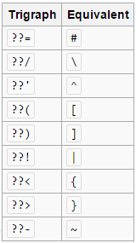 - Trigraphs được biểu hiện bằng một chuỗi của 2 dấu hỏi và 1 ký hiệu thứ ba để thể hiện cho 1 kí hiệu nào đó (ví dụ "?? -" đại diện cho một "~" (dấu ngã) và "??)" đại diện cho một "]"). Chúng có thể gây nhầm lẫn tình cờ với các công dụng khác của hai dấu hỏi. * Ví dụ: Với chuỗi: "(Ngày phải ở trong form ?? - ?? - ??)" thì trình biên dịch sẽ hiểu là: "(Ngày phải ở trong form ~~]" ==> Chính vì vậy không được sử dụng trigraphs trong lập trình BẢNG TRIGRAPHS

5
Back
5: Identifiers(Định Danh)

 | Nội dung
5.1(required) | Độ dài của định danh (identify) không vượt quá 31 kí tự
 | Không được vượt quá, thậm chí nếu trình biên dịch hỗ trợ nó. Lưu ý rằng có một vấn đề có liên quan với việc sử dụng tên khác nhau bởi chỉ có một hoặc một vài kí tự, đặc biệt là nếu các tên dài. Vấn đề cao là nếu có sự khác biệt trong lỗi đọc kí tự( in easily mis-read characters ) như 1 (một) và l (trường hợp L viết thường), 0 và O, 2 và Z, 5 và S, hoặc n và h. Đó là khuyến cáo để đảm bảo rằng tên khai báo là luôn luôn dễ dàng trực quan dễ phân biệt.

5.2(required) | Một biến cục bộ không được khai báo trùng tên với biến toàn cục
 | Khai báo như dưới đây dẫn đến code rất khó hiểu. Ví dụ như: int16_t i; { int16_t i; /* This is a different variable */ /* This is not compliant */ i = 3; /* It could be confusing as to which i this refers */ }

5.3(required) | Tên kiểu dữ liệu được định nghĩa bởi typedef là duy nhất, và không được sử dụng lại để đặt tên biến hay tên hàm v.v
 | Tên typedef không được sử dụng lại hoặc dùng cho bất kỳ mục đích nào khác. Nghĩa là không có sự duplicate cho tên kiểu. Ví dụ như: { typedef unsigned char uint8_t; } { typedef unsigned char uint8_t; /* Not compliant - redefinition */ } { unsigned char uint8_t; /* Not compliant - reuse of uint8_t */ } tên typedef sẽ không được sử dụng lại bất cứ nơi nào trong chương trình. Trường hợp các loại định nghĩa được thực hiện trong một tập tin tiêu đề, và phần đầu tập tin được bao gồm trong nhiều tập tin mã nguồn, quy tắc này không phải là một vi phạm.

5.4(required) | Tên tag (struct_name, union_name) của một kiểu định nghĩa (struct, union) là duy nhất
 | Ví dụ: struct stag { uint16_t a; uint16_t b; }; struct stag a1 = { 0, 0 }; /* Compliant - compatible with above */ union stag a2 = { 0, 0 }; /* Not compliant - not compatible with previous declarations */ void foo(void) { struct stag { uint16_t a; }; /* Not compliant - tag stag redefined */ }

5.5(advisory) | Tên của hàm, biến, macros trong thư viện chuẩn thì không được define hoặc sử dụng lại

5.6(advisory) | Các identifier trong các name space là phải khác nhau về phát âm, ngoại trừ nó thuộc trường hợp là tên member của struct và union.
 | Quy luật này là không quan tâm đến phạm vi. Ví dụ, ISO C cho phép cùng một định danh (vector) cho cả một thẻ và một typedef ở phạm vi tương tự. typedef struct vector { uint16_t x ; uint16_t y; uint16_t z; } vector; /* Rule violation ^^ ^^ */ Ví dụ dưới đây minh họa một hành vi vi phạm quy định này, trong đó biến value là vô tình sử dụng thay vì sử dụng record.value: struct { int16_t key; int16_t value; } record; int16_t value; /* Rule violation - 2nd use of value */ record.key = 1; value = 0; /* should have been record.value */ Ngược lại, các ví dụ dưới đây không vi phạm các quy tắc vì hai tên thành viên ít có khả năng bị nhầm lẫn: struct device_q { struct device_q *next; /* ... */ } devices[N_DEVICES]; struct task_q { struct task_q *next; /* ... */ } tasks[N_TASKS]; devices[0].next = &devices[1]; tasks[0].next = &tasks[1];

5.7(advisory) | Tên định danh không nên sử dụng lại
 | Không có định danh được tái sử dụng trên bất kỳ tập tin trong hệ thống. Quy luật này kết hợp các quy định của Quy tắc 5.2, 5.3, 5.4, 5.5 và 5.6. struct air_speed { uint16_t speed; /* knots */ } * x; struct gnd_speed { uint16_t speed; /* mph */ /* Not Compliant - speed is in different units */ } * y; x->speed = y->speed;

6
Back
6: Types(Kiểu)

 | Nội dung
6.1(required) | kiểu char chỉ được sử dụng để lưu trữ và nhận các giá trị kí tự, không sử dụng lưu trữ giá trị số
 | Ví dụ

6.2(required) | Các kiểu signed , unsigned char chỉ được sử dụng cho việc lưu trữ và sử dụng các giá trị số, không sử dụng lưu trữ ký tự
 | Có ba kiểu char khác nhau, char,signed char và unsigned char. signed char và unsigned char sẽ được sử dụng cho dữ liệu số và char sẽ được sử dụng cho dữ liệu ký tự. Các signedness của kiểu char là định nghĩa bổ sung (implementation-defined ) và không nên tin cậy. Chỉ các toán tử chấp nhận được ở kiểu char là toán tử khác và toán tử bằng (The only permissible operators on plain char types are assignment and equality operators ) (=, ==,! =).

6.3(advisory) | các kiểu dữ liệu cơ bản( char, integer,…) không được sử dụng trực tiếp, mà được thay thế bởi các kiểu tự định nghĩa bằng typedef.
 | Các loại số cơ bản của char, int, short, long, float và double không nên được sử dụng, Ví dụ, các tiêu chuẩn ISO (POSIX) typedefs như hình dưới đây được đề nghị và được sử dụng cho tất cả các loại số và kiểu ký tự trong tài liệu này. Đối với một máy số nguyên 32-bit, đây là như sau.
 | Ví dụ:
 | 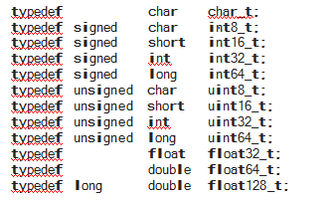
6.4(required) | Các bit fields chỉ được định nghĩa theo kiểu unsigned int hoặc signed int
 | Sử dụng int là định nghĩa bổ sung vì các trường bit kiểu int có thể được, signed hoặc unsigned. Việc sử dụng enum, loại short hoặc char cho các lĩnh vực bit là không được phép.

6.5(required) | Các bit fields kiểu signed int phải có độ dài ít nhất 2 bit
 | Một trường bit kiểu signed int có chiều dài 1 bit là không hữu ích.

7
Back
;
 | 7: Constants(Hằng Số)

 |  | Nội dung
 | 7.1(required) | Hằng số cơ số 8 và chuỗi khuếch trương kí tự cơ số 8 (octal escape sequences) không được sử dụng
 |  | Bất kì một số nguyên bắt đầu với "0" sẽ được xử lý như hệ số 8. ví dụ sau đây được thiết lập với giá trị có 3 số. -octal constant: code[1] = 109; /* equivalent to decimal 109 */ code[2] = 100; /* equivalent to decimal 100 */ code[3] = 052; /* equivalent to decimal 42 */ code[4] = 071; /* equivalent to decimal 57 */ -octal escape sequences: code[5] = '\109'; /* implementation-defined, two character constant, , “\10” and “9” */ code[6] = '\100'; /* set to 64, or implementation-defined */
 |  |  | bỏ vào rule nhưng by pass

8
Back
8: Declarations and definitions(Khai báo và định nghĩa)

 | Nội dung
8.1 | Các hàm phải được khai báo nguyên mẫu hàm và nguyên mẫu hàm phải được phản ánh chính xác tại nơi hàm đó được định nghĩa và gọi (kiểu, tên và số lượng arg, kiểu giá trị trả về)
 | Việc sử dụng prototypes cho phép trình biên dịch kiểm tra tính toàn vẹn của các định nghĩa chức năng và các gọi. Nếu không có prototypes trình biên dịch không bắt buộc phải nhận lỗi nhất định trong các cuộc gọi chức năng (ví dụ như số lượng khác nhau của các đối số từ cơ quan chức năng, không phù hợp trong các loại của các đối số giữa cuộc gọi và định nghĩa).

8.2 | Phải ghi rõ kiểu của một đối tượng hoặc hàm khi nó được khai báo hoặc định nghĩa
 | extern x; /* Non-compliant - implicit int type */ extern int16_t x; /* Compliant - explicit type */ const y; /* Non-compliant - implicit int type */ const int16_t y; /* Compliant - explicit type */ static foo(void); /* Non-compliant - implicit type */ static int16_t foo(void); /* Compliant - explicit type */

8.3 | Kiểu của tham số trong khai báo và định nghĩa hàm phải đồng nhất, tương tự cho kiểu của giá trị trả về
 | Các loại của các thông số và giá trị trả về trong các mẫu thử nghiệm và định nghĩa phải phù hợp. Điều này đòi hỏi những kiểu giống nhau trong đó có typedef tên và vòng loại, và các loại cơ sở không chỉ là giống hệt nhau.

8.4 | Nếu đối tượng hoặc các hàm được khai báo nhiều hơn một lần thì kiểu cần phải tương thích
 | Các định nghĩa của các loại tương thích là dài dòng và phức tạp . Hai loại giống hệt nhau là tương thích, nhưng hai loại tương thích không nhất thiết phải giống hệt nhau. Ví dụ, các cặp sau đây của các loại tương thích: signed int int char [5] char [] unsigned short int unsigned short

8.5 | Không định nghĩa các đối tượng hoặc hàm trong file header
 | Header file nên được sử dụng để khai báo các đối tượng, chức năng, typedefs, và macro. Header file không chứa hoặc sản xuất các định nghĩa của các đối tượng hoặc các chức năng mà chiếm lưu trữ. Điều này làm cho nó rõ ràng rằng chỉ có các tập tin C chứa mã nguồn và thực thi các tập tin tiêu đề chỉ chứa các khai báo.

8.6 | Hàm phải được khai báo ở phạm vi file (file scope)
 | Việc khai báo hàm trong phạm vi khối (block) có thể gây khó hiểu. Và có thể dẫn đến hành vi không xác định

8.7 | Những đối tượng phải được định nghĩa trong phạm vi hàm nếu ta chỉ truy cập đến nó từ bên trong một hàm

 | Phạm vi của các đối tượng phải được giới hạn trong phạm vi hàm nếu có thể. Phạm vi file chỉ được áp dụng cho các đối tượng có sự liên kết cả nội bộ và
 | bên ngoài. Đây là cách tốt nhất để tránh việc tạo ra indentifier global ngoại trừ những trường hợp cần thiết.
 | Trong bất cứ trường hợp nào các đối tượng được khai báo ở các khối có phạm vi lớn nhất (global scope), hoặc nhỏ nhất (function scope) là một vấn đề lớn
 | của kiểu.
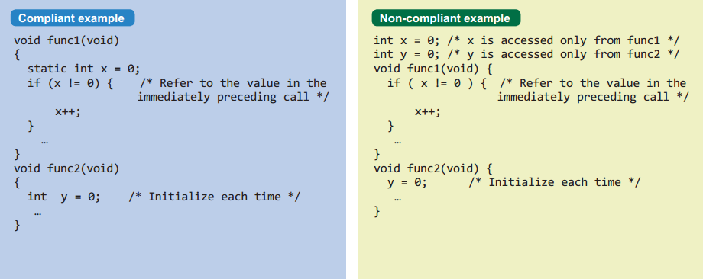

8.8 | Một đối tượng extend hoặc hàm extend chỉ được khai báo trong duy nhất một file

 | Bình thường, điều này sẽ có nghĩa là khai báo external identifier ở một file header, sau đó chúng sẽ được include trong bất kỳ file nào ở nơi mà indentifier
 | được khai báo hoặc sử dụng.
 | Ví dụ: Khai báo một biến extern ở trong file featureX.h

 | sau đó define a,

 | Có thể có một hay nhiều file header trong một project. Nhưng mỗi đối tượng hoặc hàm extern sẽ chỉ được khai báo trong 1 file header.

8.9 | Một identifier với liên kết ngoài (external linkage) sẽ chỉ có đúng một định nghĩa bên ngoài

 | Nếu một identifier được sử dụng cho việc định nghĩa, tồn tại nhiều định nghĩa (ở những file khác nhau), hoặc không có định nghĩa nào thì sẽ dẫn tới
 | hành vi không xác định.
 | Việc định nghĩa ở nhiều file khác nhau thì không được cho phép thậm chí nếu những định nghĩa đó là giống nhau, và thật sự nghiêm trọng nếu nó khác
 | nhau, hoặc khởi tạo identifier thành giá trị khác.

8.10 | Tất cả khai báo và định nghĩa các đối tượng, hàm trong phạm vi file phải có liên kết nội bộ (internal linkage), trừ khi liên kết bên ngoài (external linkage) được yêu cầu

 | Nếu một biến chỉ được dùng bởi những hàm trong cùng file thì khai báo là static. Tương tự nếu một hàm chỉ được gọi từ nơi khác trong cùng file thì phải
 | dùng static. Việc sử dụng static sẽ đảm bảo indentifier chỉ được thấy trong file nó được khai báo, và tránh được bất kỳ khả năng nhầm lẫn nào với một
 | identifier khác giống nó, ở file khác hoặc một thư viện khác.
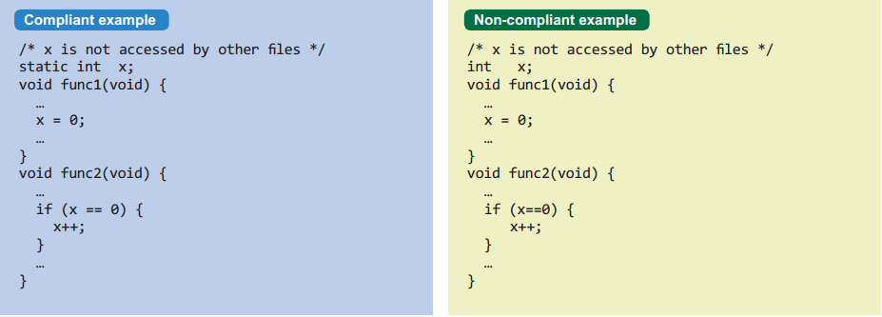

8.11 | Đối tượng hoặc hàm có liên kết nội phải được khai báo với từ khóa static

 | Hai storage class specifier (bổ từ định nghĩa vùng nhớ) static và extern có thể là nguồn gốc của sự nhầm lẫn. Sẽ tốt hơn nếu dùng từ khóa static cho tất cả
 | các đối tượng và hàm có liên kết nội bộ (internal linkage)

 | Ví dụ như rule 8.10 phía trên

8.12 | Khi một mảng được khai báo với liên kết bên ngoài. Size của nó phải được xác định rõ ràng hoặc định nghĩa đầy đủ bằng việc khởi tạo

 | Mặc dù ta có thể không cần khai báo đầy đủ một mảng và truy cập được các phần tử của nó nhưng sẽ an toàn hơn khi size của mảng được khai báo
 | rõ ràng ngay từ đầu.

9
Back
9: Initialisation(Khởi tạo)

Nội dung
9.1 | Tất cả các biến phải được write trước khi read

 | Nếu các biến auto không được khởi tạo, giá trị của nó sẽ không xác định và kết quả phép toán sẽ khác nhau, phụ thuộc vào môi
 | trường. Việc khởi tạo phải được thực hiện tại thời điểm khai báo hoặc trước khi sử dụng biến.

9.2 | Dấu ngoặc nhọn { … } sẽ được sử dụng để chỉ ra rõ ràng cấu trúc mảng, struct khi khởi tạo mảng và struct

 | Khi khởi tạo mảng và struct, phải có ít nhất một cặp dấu { }, nhưng ở ví dụ bên phải, thật khó để nhìn thấy các phần tử mảng,
 | struct được khởi tạo như thế nào.
 | Sẽ an toàn hơn khi khởi tạo các khối theo dạng struct, và mô tả đầy đủ giá trị khởi tạo mà không bị bỏ sót

9.3 | Trong 1 enum, cấu trúc gán "=" sẽ không được sử dụng để khởi tạo cho các member ngoại trừ member đầu. Trừ khi tất cả member đều đồng thời được khởi tạo bằng dấu "="

 | Trong enum, nếu một enum được tạo ra mà không khởi tạo giá trị cho member thì C sẽ cấp phát giá trị integer bắt đầu từ 0 cho
 | member đầu và tăng lên 1 đối với member tiếp theo. Hoặc ta cũng có thể khởi tạo cho phần tử đầu tiên, và enum đó sẽ được bắt
 | đầu từ giá trị được cho.
 | Việc khởi tạo đồng thời cho tất cả enum, nếu được cho phép sẽ ngăn chặn enum bị xáo trộn giữa member ta muốn khởi tạo
 | và member được C tự khởi tạo, một sai sót khó tránh khỏi. Tuy nhiên đó cũng là trách nhiệm của người lập trình, phải đảm bảo tất
 | cả giá trị nằm trong vùng được yêu cầu, và những giá trị đó nếu bị trùng thì trùng theo chủ ý.

10
Back
Arithmetic Type Conversions

10.1 | Không chuyển đổi ngầm giữa kiểu có dấu(signed) và kiểu không dấu(unsigned) Không chuyển đổi ngầm từ kiểu rộng hơn sang kiểu hẹp hơn

10.2 | Không chuyển đổi ngầm giữa kiểu integer và float

 |  | u8a = f32a;
 |  | f32a + 1
 |  | f64a * s32a

10.3 | Kết quả của một biểu thức phức tạp (complex expression) kiểu integer chỉ có thể được cast sang một kiểu hẹp hơn và cùng dấu Complex expression là biểu thức không phải là: - Một biểu thức hằng số - Một lvalue (ví dụ: đối tượng,…) - Một giá trị trả về của hàm

 |  | (uint32_t)(u16a + u16b) | (uint32_t)u16a + u16b
 |  | (uint16_t)(u8a * u8b) | (uint16_t)u8a * u8b

10.4 | Giá trị của một biểu thức phức tạp kiểu float chỉ có thể cast sang kiểu float hẹp hơn

 | Nếu một phép cast được dùng trên bất kỳ biểu thức phức tạp nào, thì kiểu của phép cast có thể được dùng đó thì bị giới hạn. Theo
 | sự giải thích ở mục 6.10, sự chuyển đổi trên 1 biểu thức phức tạp thường là nguồn gốc của sự nhầm lẫn và bởi thế phải khôn ngoan.
 | để cảnh báo. Để làm đúng theo những rule này, có lẽ cần thiết phải sử dụng 1 biến tạm và mở đầu một phần phụ.

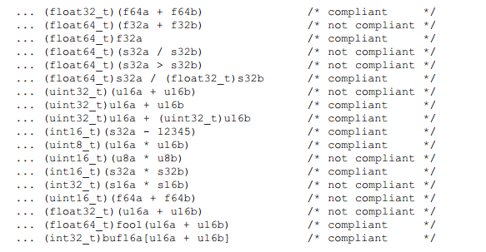

10.5 | Sau khi thực hiện những toán tử trên bit ~ , << với toán hạng kiểu unsigned char hoặc unsigned short thì nên cast kết quả thực hiện toán tử bit sang kiểu tương ứng (unsigned char hoặc unsigned short)

 | Khi những toán tử (~ và <<) được dùng cho kiểu small integer (unsigned char hoặc unsigned short), quá trình tính toán thì được đi
 | trước bởi integral promotion, kết quả có thể chứa những bit thứ tự cao không biết trước.

 | Ví dụ:
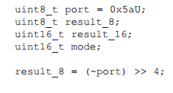

 | Kết quả của (~port) = 0xfffa trên máy 16 bit hoặc là 0xfffffffa trên máy 32 bit, theo cách này sau khi dịch kết quả sẽ là 0xfa, sai
 | Sự nguy hiểm này có thể được tránh bằng cách cast như sau

 | Một vấn đề giống như trên sẽ xảy ra khi toán tử << được dùng cho kiểu small integer và những bit cao bị giữ lại
 | Ví dụ:

 | Giá trị của result_16 sẽ phụ thuộc vào size thực thi của một int. Thêm vào một cast sẽ tránh được bất kỳ nhập nhằng.

10.6 | Hằng số kiểu unsigned sẽ được khai báo với hậu tố "U". Ví dụ 800U

 | Kiểu của một hằng số integer là một nguồn gốc tiềm tàng của sự mơ hồ, bởi vì nó phụ thuộc vào những sự phức tạp sau:
 | + | Độ lớn của hằng số.
 | + | Size thực thi của kiểu integer
 | + | Giá trị của hằng số được biểu diễn ở hệ cơ số nào (hệ 10, 8 hay 16)

 | Ví dụ: ta có hằng số integer "40000" là kiểu int trong môi trường 32 bit nhưng lại là kiểu long trong môi trường 16 bit.
 | Giá trị 0x8000 là kiểu unsigned int trong môi trường 16 bit nhưng lại là kiểu (signed) int trong môi trường 32 bit

 | Vậy nên chú ý những điểm sau:
 | + | Bất kỳ giá trị nào có hậu tố "U" là kiểu unsigned.
 | + | Một giá trị hệ cơ số 10 không có hậu tố, nhỏ hơn hơn 2^31 sẽ là kiểu signed

 | Nhưng:
 | + | Một giá trị hexa không hậu tố lớn hơn hoặc bằng 2^15 có thể là kiểu signed hoặc unsigned.
 | + | Một giá trị dec không hậu tố lớn hơn hoặc bằng 2^31 có thể là kiểu signed hoặc unsigned.

11
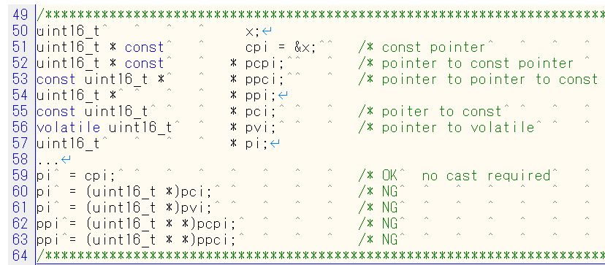
Back
11. Pointer type conversions (Chuyển đổi kiểu con trỏ)

Nội dung
11.1 | Không chuyển đổi kiểu giữa một con trỏ hàm bất kỳ với con trỏ nào khác ngoài kiểu số nguyên

 | Việc chuyển đổi một con trỏ hàm sang một kiểu con trỏ khác sẽ dẫn đến hành vi không xác định. Nghĩa là,
 | ví dụ một con trỏ hàm không thể convert sang một con trỏ hàm kiểu khác

11.2 | Không chuyển đổi kiểu giữa một con trỏ dữ liệu với bất kỳ con trỏ nào khác ngoài kiểu số nguyên, con trỏ dữ liệu khác hoặc con trỏ void

 | Những sự chuyển đổi như thế thì không xác định

11.3 | Không nên ép kiểu (cast) con trỏ thành kiểu số nguyên hoặc ngược lại
 |  | ○ là được phép
 |  | × là không được phép

 | Bảng 1 | Chuyển đổi giữa các kiểu dữ liệu
 | Như vậy với bảng trên thì chỉ có pointer kiểu void mới ép kiểu sang pointer kiểu void hoặc kiểu khác được.

11.4 | Không nên ép kiểu (cast) con trỏ kiểu này sang con trỏ kiểu khác

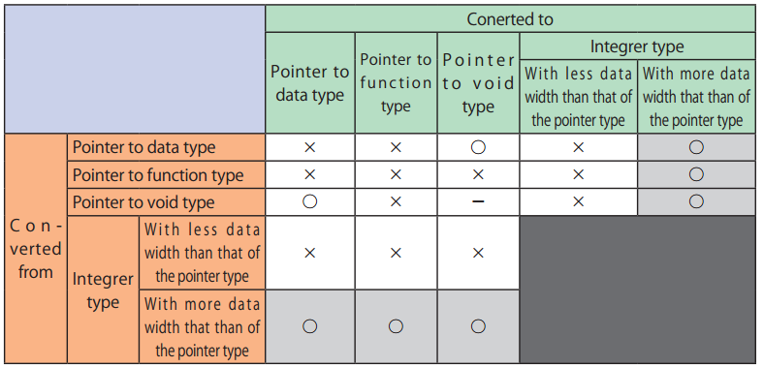

 | Bảng 2 | Chuyển đổi giữa các kiểu dữ liệu có số lượng byte khác nhau
 | Kiểu pointer không được chuyển đổi sang kiểu pointer khác hoặc kiểu interger mà có độ rộng dữ liệu (data) ít hơn.
 | Trừ khi chuyển đổi từ kiểu con trỏ void sang kiểu con trỏ data khác.

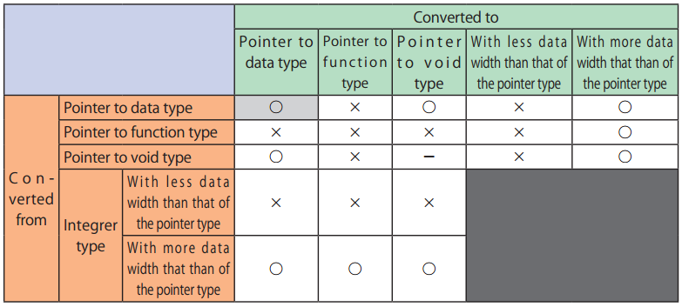

 | Bảng 3 | Chuyển đổi giữa các kiểu dữ liệu có số lượng byte khác nhau
 | Kiểu pointer không được chuyển đổi sang kiểu pointer khác hoặc kiểu interger mà có độ rộng dữ liệu (data) ít hơn.
 | Trừ khi chuyển đổi từ kiểu con trỏ void sang kiểu con trỏ data khác, và kiểu con trỏ dữ liệu này sang con trỏ dữ liệu khác. (xem ở bảng trên)
 | Ví dụ

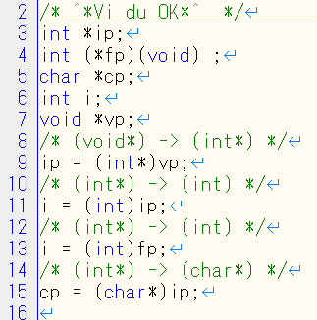
OK
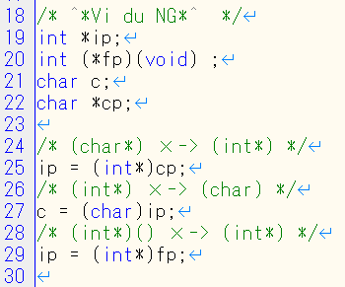
NG

11.5 | Không nên cast mà xóa bỏ thuộc tính const hoặc volatile từ kiểu được định địa chỉ bởi pointer

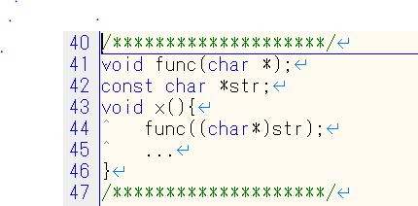
NG
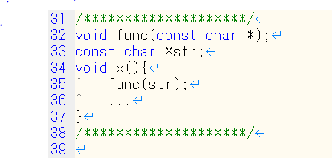
OK

12
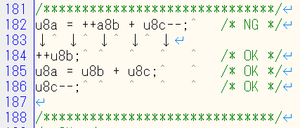
Back
12. Expressions (Biểu thức)

 | Nội dung
12.1 | Quy tắc dùng dấu ngoặc đơn

 | 1. Không dùng dấu ngoặc khi biểu thức bên phải chỉ có 1 toán tử hoặc chỉ có 1 toán hạng.

 | 2. Không dùng dấu ngoặc cho toán hạng của phép toán có 1 toán tử (toán tử 1 ngôi).

 | 3. Cần dùng dấu ngoặc toán hạng của toán tử 2 ngôi và toán tử 3 ngôi trừ khi các toán tử trên biểu thức là giống nhau.

 |  |  |  |  |  | Dòng 73: Về lý thuyết thì OK nhưng hạn chế dùng để khi thực hiện unit test không bị lỗi
 |  |  |  |  |  | Dòng 74: Nên sử dụng, tuy là toán tử có giống nhau.
 |  |  |  |  |  | Dòng 75: Cần phải cast vì các toán tử là khác nhau.
 |  |  |  |  |  | Dòng 76: Cần phải cast vì các toán tử là khác nhau.

 |  |  |  |  |  | Dòng 78: Cần phải cast vì các toán tử là khác nhau.

 | 4. Một số ví dụ khác
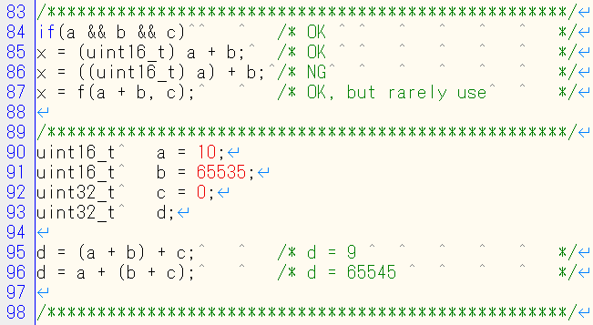

 |  |  |  |  |  | Dòng 84: Không cần dấu ngoặc vì toán tử && giống nhau
 |  |  |  |  |  | Dòng 85: Chỉ cần dùng dấu ngoặc cho phép toán cast

 |  |  |  |  |  | Dòng 87: Không cần dùng dấu ngoặc cho a + b, nhưng ít khi sử dụng trong unit test vì có thể bị overflow

 |  |  |  |  |  | 16 bit
 |  |  |  |  |  | 16 bit
 |  |  |  |  |  | 32 bit
 |  |  |  |  |  | 32 bit

 |  |  |  |  |  | d = 9 + 0 = 9
 |  |  |  |  |  | d = 10 + 65535 = 65545
 |  |  |  |  |  | Kết quả khác nhau do phép cộng khác kiểu.

12.2 | Cách xử lý khi biểu thức khi có nhiều toán tử có bậc khác nhau
 | Bậc của các toán tử là khác nhau, và khi chúng ở cùng 1 dòng thì đôi khi ước lượng không rõ ràng.
 | Thêm dấu ngoặc cũng không làm thay đổi độ ưu tiên của vài phép toán.
 | 1. Tách dòng khi toán tử tăng (++) hoặc giảm (--) thực hiện cùng toán tử khác (+ - * /)

 |  |  | Ở phép toán dòng 101, kết quả sẽ khác nhau
 |  |  | tùy thuộc vào b[i] thực hiện trước hay i++ thực hiện trước.
 |  |  | Nên cần phải được tách ra cho rõ ràng.

 | 2. Tách dòng khi argument của hàm thực hiện chung với toán tử tăng (++) hoặc giảm (--)

 |  |  | x sẽ nhận giá trị khác nhau tùy thuộc vào arg 1 hay arg 2 thực hiện trước.

 | 3. Tách dòng khi con trỏ hàm thực hiện chung với toán tử tăng (++) hoặc giảm (--)

 |  |  | không biết là hàm được chỉ định được gọi trước hay arg thực hiện trước.

 | 4. Không chứa nhiều lời gọi hàm trong 1 biểu thức toán học

 | 5. Chỉ được dùng một phép gán trên một dòng

 | 6. Giá trị của một biến volatile phải được gán cho một biến khác trước khi sử dụng
 | Kiểu volatile dùng để khai báo 1 biến mà giá trị của nó có thể thay đổi độc lập với sự thực hiện của chương trình.
 | Nếu 1 biến được khai báo có thuộc tính volatile thì giá trị của nó có thể thay đổi bất kì lúc nào. Nên compiler sẽ không tối ưu hóa nó.
 | Biến volatile nên dùng để truy cập như hình dưới.

12.3 | Không được có bất kỳ phép toán, phép gán nào trong biểu thức của toán tử sizeof
 | Không được có bất kỳ phép toán, phép gán nào trong biểu thức của toán tử sizeof.
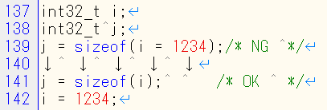

 |  |  | j lấy kích thước byte của i, nhưng i không được gán bằng 1234

12.4 | Phép toán bên phải toán tử logic && và || không được có hiệu ứng phụ(xử lý gây ảnh hưởng đến một biến hay lời gọi hàm …)
 | Toán hạng bên phải không được truy cập vào biến volatile, thay đổi biến, thay đổi nội dung file, gọi hàm làm thay đổi trạng thái của môi trường

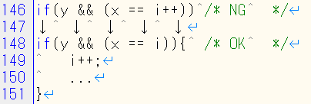
 |  |  | Không dùng phép toán bên phải toán tử logic
 |  |  | Nếu muốn sử dụng toán tử tăng (++) thì phải đưa vào trong điều kiện

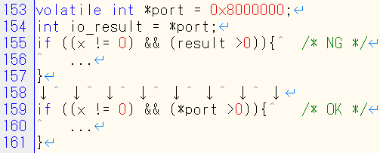

12.5 | Toán hạng của toán tử logic && và || phải là biểu thức đơn giản |  |  |  | (làm lại Ví dụ, ví dụ đang chế ko đúng)
 | Biểu thức đơn giản chủ yếu là biến đơn, hoặc là hằng số, hoặc là bọc trong dấu ngoặc.
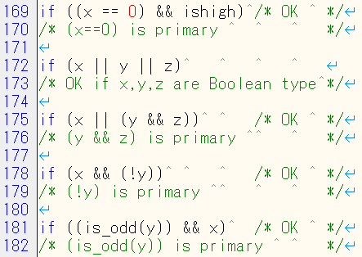

 |  |  |  | Sử dụng dấu ngoặc làm cho biểu thức giản đơn (primary)

12.6 | Toán hạng của toán tử logic (&& , || , !) nên có kiểu Boolean
 | Toán tử logic &&, ||, ! Có thể nhầm lẫn với toán tử bitwise &, |, ~
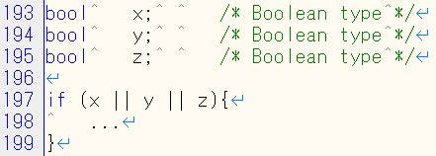

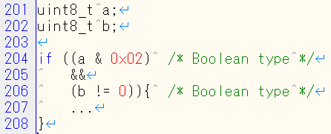
 |  |  |  | a, b không phải là kiểu boolean nhưng phép toán trong
 |  |  |  | dấu ngoặc làm cho kết quả có kiểu Boolean.

12.7 | Toán tử bitwise(~, <<, >>, &, ^, |) không được dùng cho các toán hạng kiểu có dấu
 | Toán tử bitwise (~,<<,>>,&,^,|) thường không có nghĩa đối với kiểu có dấu. Chúng chỉ thao tác trên bit mà không quan tâm đến kiểu của biến.
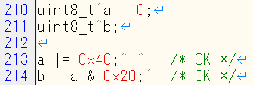

12.8 | Toán hạng bên phải của phép shift(<<) phải lớn hơn 0 và nhỏ hơn kích thước kiểu dữ liệu của toán hạng bên trái

12.9 | Toán tử 1 ngôi (-)chỉ được dùng cho kiểu có dấu

12.10 | Toán tử dấu phẩy (,) không được dùng.

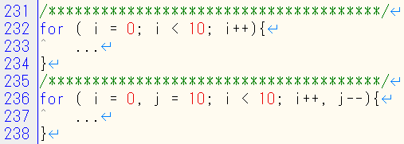
 |  |  |  |  | Trường hợp này cần bàn luận thêm

 | (thiếu 12.9, 10, 12 dể nghị cho thêm ví dụ làm rõ rule)
12.11 | Khi định nghĩa hằng kiểu unsigned interger nên biểu diễn rõ ràng range, không phụ thuộc vào int là kiểu 16 bit hay 32 bit

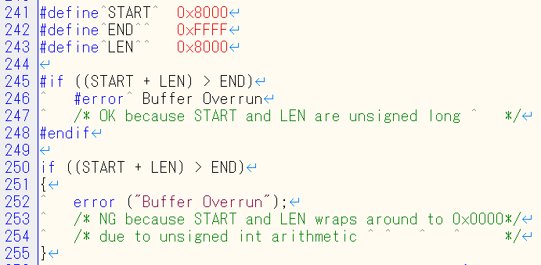

12.12 | Kiểu float không được biểu diễn theo bit

 |  | chưa tìm được ví dụ

12.13 | Toán tử increment (++) hoặc decrement (--) không nên thực hiện với các toán tử khác trong cùng 1 dòng

13
 | Control statement expressions

13.1 | Không được dùng phép gán trong câu lệnh có phép so sánh
 | Điều này sẽ giúp tránh nhầm lẫn phép gán (=) và phép so sánh (==) trong câu lệnh
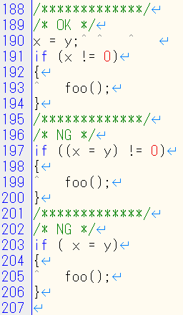

13.2 | Kiểm tra giá trị khác 0 nên làm cho rõ ràng, trừ khi toán hạng đó là kiểu Boolean

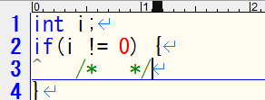
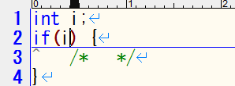

 |  |  | => tham khảo kiểu biến boolean từ NSCS (CuongNN2 get sample)

13.3 | Biến float chỉ được dùng (<,<=,>,>=) để so sánh
 | - Do kiểu float là kiểu số thực nên hai biến có cùng kiểu la float thì chỉ xấp xỉ bằng nhau chứ rất ít trường hợp bằng

 | - Biến float chỉ được dùng (<,<=,>,>=) để so sánh

13.4 | Biểu thức điều khiển của câu lệnh for không được sử dụng đối tượng có kiểu float

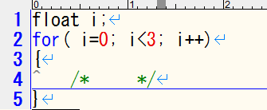
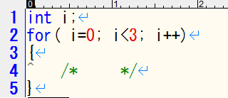
Biến có kiểu float không cho phép dùng cho biêu thức quản lý vòng lặp for

13.5 | Không dùng 3 biểu thức for cho mục đích khác
 | - Cấu trúc của vòng lặp For phai có đầy đủ 3 phần
 | + Khởi tạo đếm vòng lặp(ví dụ sử dụng biến i)
 | + Kiểm tra biến đếm i, có thể sử dụng thêm biến điều kiển khác trong vòng for (biến flag)
 | + Biểu thức tăng hoặc giảm biến đếm (i++, i--)

13.6 | Không sửa biến số dùng để đếm vòng lặp for trong nội dung thực hiện của for
 | - Không thay đổi giá trị của biến đếm số vòng lặp để thoát khỏi vòng lặp
 | thay vào đó có thể sử dụng biến khác để điều khiển vòng lặp
Sử dụng biến để điều khiển vòng lặp


Thay đổi không được phép

13.7 | Sử dụng biến và giá trị dùng dể so sánh trong phân nhánh phải hợp lý, tránh trường hợp luôn đúng hoặc luôn sai
 | - Một số trường hợp luôn luôn "True" hoặc "False"
 | if (u16a < 0) | Luôn luôn False vì biến có kiểu "u16" thì min cua nó la "0x0000"
 | if (u16a <= 0xffff) | Luôn luôn True vì biến có kiểu "u16" thì max cua nó la "0xFFFF"
 | if (s8a < 130) | Luôn True vì biến có kiêu s8 thì max của nó la 127
 | if ((s8a < 10) && (s8a > 20)) | Luôn False
 | if ((s8a < 10) || (s8a > 5)) | Luôn True
 | if (s8a > 10) {
 | if (s8a > 5){…} | Luôn True
 | }

14
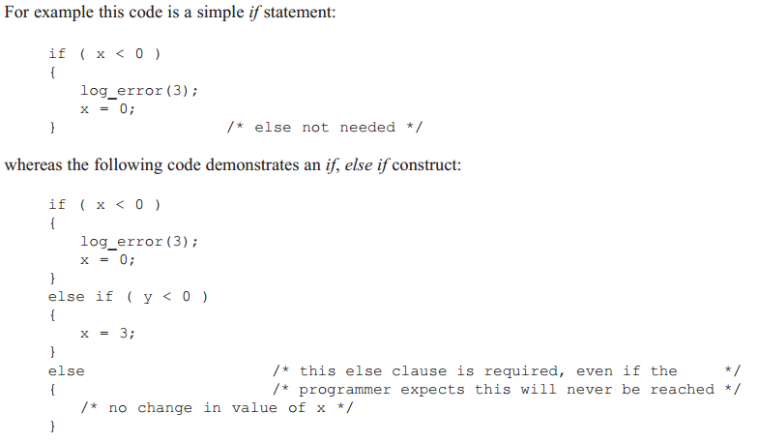
 | Control flow | review comment
14.1 | Phải đảm bảo toàn bộ code phải được thực thi ít nhất một lần
14.2 | Trong code không được tồn tại những câu lệnh vô nghĩa(Non-Null Statement)
14.3 | Trước câu lệnh null không có comment, theo sau đó là một dấu cách và một comment | cần thảo luận lại
14.4 | Không sử dụng câu lệnh Goto
14.5 | Không sử dụng câu lệnh Continue
14.6 | Cho bất kỳ vòng lặp nào cũng chỉ nhiều nhất một Break được sử dụng để kết thúc vòng lặp | cần review lại
14.7 | Hàm chỉ có duy nhất một điểm thoát khỏi hàm
14.8 | Nội dung xử lý của switch, while, do ... while hoặc for phải bao trong dấu ngoặc {} cho dù nó chỉ xử lý một lệnh duy nhất | Một hàm kết thúc bằng dấu ngoặc nhọn đơn.
14.9 | Toàn bộ khối lệnh xử lý trong If Else đều phải đặt trong dấu {}
14.10 | Trong cấu trúc lệnh điều kiện if….else if…. bắt buộc phải có else clause. | cần mapping với giải thích

14.1 | Phải đảm bảo toàn bộ code phải được thực thi ít nhất một lần
 | Ví dụ
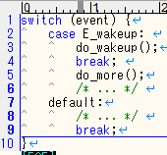
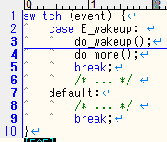
Dòng code thứ 5 không bao giờ được thực hiên, bởi vì nó năm sau câu lenh Break

14.2 | Trong code không được tồn tại những câu lệnh vô nghĩa(Non-Null Statement)
 | - Câu lệnh được gọi la "non-null statements " khi nó thỏa mãn một trong hai yếu tố sau
 | + Câu lệnh phải có ít nhất một tác dụng nào đó
 | + Thay đổi luồng điều khiển của code
 | - Định nghĩa câu lệnh "null statement"
Câu lệnh vô nghĩa
 | + Bất kỳ câu lệnh được gọi la null statement khi không có một tác dụng nào hay kết quả của nó không thay đổi luồng xử lý khi đó chuong trình sẽ biểu hiện ra lỗi

14.3 | Trước câu lệnh null không có comment, theo sau đó là một dấu cách và một comment

Sau dấu ";" là một dấu space
Trước dấu ";" tồn tại một comment
Sau dấu ";" kết thúc câu lệnh không có dấu white-space để làm khoảng cách cho comment và code

14.4 | Không sử dụng câu lệnh Goto
 | - Lệnh Goto không được sử dụng trong code vì khó thể kiểm soát được cách thực hiện của nó

14.5 | Không sử dụng câu lệnh Continue
 | - Lệnh Continue không được sử dụng trong code vì khó thể kiểm soát được cách thực hiện của nó

14.6 | Cho bất kỳ vòng lặp nào cũng chỉ nhiều nhất một Break được sử dụng để kết thúc vòng lặp

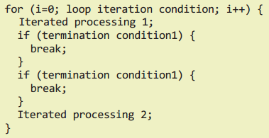

14.7 | Hàm chỉ có duy nhất một điểm thoát khỏi hàm
 | ví dụ

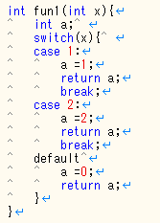
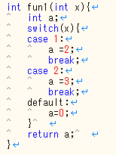

14.8 | Nội dung xử lý của switch, while, do ... while hoặc for phải bao trong dấu ngoặc {} cho dù nó chỉ xử lý một lệnh duy nhất
 | - Nội dung xử lý của switch, while, do ... while hoặc for phải bao trong dấu ngoặc {} cho dù nó chỉ xử lý một lệnh duy nhất

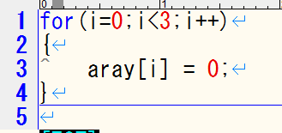

14.9 | Toàn bộ khối lệnh xử lý trong If Else đều phải đặt trong dấu {}

14.10 | Trong cấu trúc lệnh điều kiện if….else if…. bắt buộc phải có else clause.

15
 |  | Nội dung
 | 15.1 | Case label, default label chỉ được khai báo trong một block {} của switch, không nằm trong khối {} lồng nhau
 | 15.2 | Break statement dùng để kết thúc một mệnh đề switch khác rỗng.
 | 15.3 | Phải sử dụng default cho switch
 | 15.4 | Switch không dùng kiểu dạng biểu thức Boolean trong mệnh đề case
 | 15.5 | Mọi câu lệnh switch đều phải có ít nhất 1 case khác empty

15.1 | Case label, default label chỉ được khai báo trong một block {} của switch, không nằm trong khối {} lồng nhau

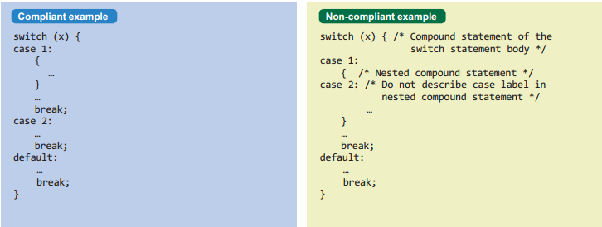

15.4 | Switch không dùng kiểu dạng biểu thức Boolean trong mệnh đề case
 | Ví dụ

 | Theo như ví dụ trên, trong switch dùng một biểu thức boolean là vi phạm quy tắc

15.5 | Mọi câu lệnh switch đều phải có ít nhất 1 case khác empty
 | Ví dụ
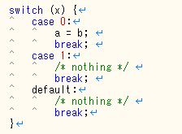
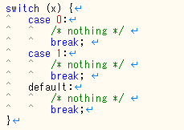

switch có ít nhất 1 case có xử lý nên ok
Trong switch mọi case và default đều empty nên vi phạm rule

16
 |  | Nội dung
 | 16.1 | Hàm không được phép định nghĩa với số lượng tham số không rõ ràng
 | 16.2 | Hàm không được phép gọi đệ quy chính nó, ngay cả trực tiếp hay gián tiếp
 | 16.3 | Tên tham số sẽ được khai báo rõ ràng trong nguyên mẫu hàm
 | 16.4 | Tên tham số dùng trong khai báo nguyên mẫu và định nghĩa hàm phải sử dụng đồng nhất
 | 16.5 | Hàm không có tham số sẽ được diễn tả với tham số void
 | 16.6 | Số lượng tham số truyền cho hàm số phải bằng số lượng tham số được định nghĩa khi khai báo hàm
 | 16.7 | Một tham số kiểu pointer trong khai báo nguyên mẫu hàm nên được ràng buộc là const nếu pointer đó không được dùng để thay đổi đối tượng của địa chỉ(thực thể của con trỏ) đó
 | 16.8 | Trong 1 hàm có kiểu giá trị trả về khác void, thì cuối 1 luồng xử lý thoát hàm bất kỳ phải có 1 biểu thức return rõ ràng
 | 16.9 | Tên hàm chỉ được dùng với 1 dấu & đi trước hoặc được gọi với dấu ngoặc đơn và list tham số nếu có (&tenham hoặc tenham(list tham số nếu có))
 | 16.10 | Nếu trong hàm có một xử lý xảy ra lỗi, thì lỗi đó phải được kiểm tra

16.1 | Hàm không được phép định nghĩa với số lượng tham số không rõ ràng
 | Ví dụ
 | int func(int a, char b); int func(int a, char b, ... );

 | Nếu hàm được định nghĩa với số lượng tham số và kiểu tham số không được xác định
 | có thể gây ra tình trạng stack over hay là một số kết quả không mong đợi khác.
 | Ngoài ra việc này có thể gây ra sự khó hiểu khi đọc code

16.2 | Hàm không được phép gọi đệ quy chính nó, ngay cả trực tiếp hay gián tiếp
 | Ví dụ
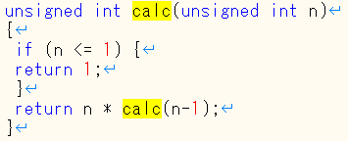

 | Ví dụ trên hàm calc gọi chính hàm đó trong nội dung hàm là không được phép

16.3 | Tên tham số sẽ được khai báo rõ ràng trong nguyên mẫu hàm

 | Các tham số trong khai báo nguyên mẫu hàm phải được ghi tên rõ ràng
 | Ví dụ
 | void my_fn(uint8_t arg1, int16_t arg2); void my_fn(uint8_t , int16_t );

16.4 | Tên tham số dùng trong khai báo nguyên mẫu và định nghĩa hàm phải sử dụng đồng nhất
 | Ví dụ

16.5 | Hàm không có tham số sẽ được diễn tả với tham số void

 | Hàm sẽ được diễn tả kiểu giá trị trả về, nếu hàm đó không có giá trị trả về sẽ được định nghĩa là void.
 | Tương tự như vậy, nếu hàm không có tham số thì được diễn tả với tham số void
 | Vì vậy theo như ví dụ dưới hàm myfunc không có cả giá trị trả về và tham số sẽ được định nghĩa như dưới.
 | void myfunc ( void );

16.6 | Số lượng tham số truyền cho hàm số phải bằng số lượng tham số được định nghĩa khi khai báo hàm
 | Ví dụ:


 | Theo như ví dụ trên hàm func có 3 tham số, trong khi gọi được truyền 2 tham số là không được phép

16.7 | Một tham số kiểu pointer trong khai báo nguyên mẫu hàm nên được ràng buộc là const
 | nếu pointer đó không được dùng để thay đổi đối tượng của địa chỉ(thực thể của con trỏ) đó
 | Ví dụ:

 | Dữ liệu (thực thể) của địa chỉ param3 không bị thay đổi, tuy nhiên nó không được khai báo là const nên điều này là vi phạm rule

16.8 | Trong 1 hàm có kiểu giá trị trả về khác void, thì cuối 1 luồng xử lý thoát hàm bất kỳ phải có 1 biểu thức return rõ ràng

 | Biểu thức này chứa giá trị mà hàm trả về. Nếu quên biểu thức trả về này có thể gây ra những hành vi không rõ ràng.
 | Bộ biên dịch compiler sẽ không build ra lỗi này.

16.9 | Tên hàm chỉ được dùng với 1 dấu & đi trước hoặc được gọi với dấu ngoặc đơn và list tham số nếu có (&tenham hoặc tenham(list tham số nếu có))
 | Ví dụ


16.10 | Nếu trong hàm có một xử lý xảy ra lỗi, thì lỗi đó phải được kiểm tra

 | Một hàm có thể cung cấp một vài cách thức phù hợp để kiểm tra lỗi.
 | Đó có thể là một error flag, một vài giá trị trả về đặc biệt hay những phương thức khác.
 | Tuy nhiên cần lưu ý rằng, chúng tôi khuyến khích việc kiểm tra dữ liệu truyền vào hàm để phòng tránh lỗi
 | hơn là việc cố gắng phát hiện ra lỗi sau khi hàm đã hoàn thành.
 | Hàm errno (trả về thông tin lỗi của hàm) nên được sử dụng 1 cách cẩn thận

 | Ví dụ

 | Như ví dụ trên, khi cấp phát vùng nhớ có thể vì một nguyên nhân nào đó như bộ nhớ không đủ có thể xảy ra lỗi,
 | lỗi này phải được kiểm tra

17
 |  | Nội dung
 | 17.1 | Phép toán con trỏ chỉ được dùng với những con trỏ trỏ đến địa chỉ của một mảng hay phần tử của mảng
 | 17.2 | Chỉ được phép thực hiện phép toán trừ giữa những con trỏ mà trỏ đến địa chỉ của những phần tử cùng một mảng
 | 17.3 | Phép so sánh >, >=, <, <= giữa những con trỏ chỉ được dùng giữa những con trỏ mà trỏ đến địa chỉ của những phần tử cùng một mảng
 | 17.4 | Chỉ được đánh chỉ số mảng cho những object khai báo dưới dạng mảng (Con trỏ không được phép đánh chỉ số mảng)
 | 17.5 | Khai báo 1 đối tượng không nên quá 2 mức con trỏ (**)
 | 17.6 | Không gán địa chỉ của một đối tượng được cấp phát địa chỉ tự động cho một đối tượng khác, mà đối tượng này còn tồn tại sau khi biến được cấp phát địa chỉ tự động kia được giải phóng

17.1 | Phép toán con trỏ chỉ được dùng với những con trỏ trỏ đến địa chỉ của một mảng hay phần tử của mảng

 | Thực hiện phép toán cộng hay trừ trên một con trỏ không được gán là địa chỉ của mảng hay phần tử mảng
 | sẽ dẫn đến một hành vi không xác định

17.2 | Chỉ được phép thực hiện phép toán trừ giữa những con trỏ mà trỏ đến địa chỉ của những phần tử cùng một mảng

 | Ví dụ

Con trỏ p1, p2 cùng trỏ đến địa chỉ của những phần tử thuộc mảng var1
nên có thể thực hiện phép toán trừ p1 - p2
Con trỏ p1 trỏ đến địa chỉ phần tử thuộc mảng var1, con trỏ p2 trỏ đến địa chỉ của phần tử thuộc mảng var2
Do đó phép trừ p1- p2 là không được phép

17.3 | Phép so sánh >, >=, <, <= giữa những con trỏ chỉ được dùng giữa những con trỏ mà trỏ đến địa chỉ của những phần tử cùng một mảng

 | Ví dụ

17.4 | Chỉ được đánh chỉ số mảng cho những object khai báo dưới dạng mảng (Con trỏ không được phép đánh chỉ số mảng)

 | Ví dụ
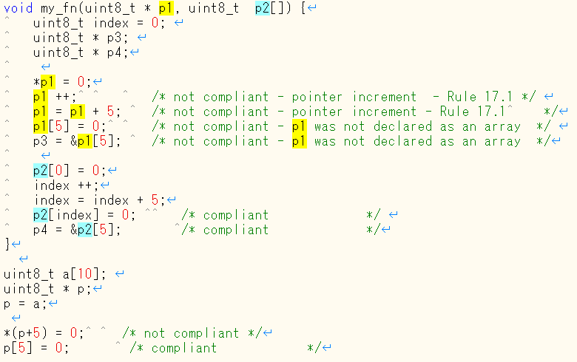

 | p1 là một con trỏ thuần túy, nó không được khai báo như mảng nên không được đánh chỉ số cho p1

17.5 | Khai báo 1 đối tượng không nên quá 2 mức con trỏ (**)

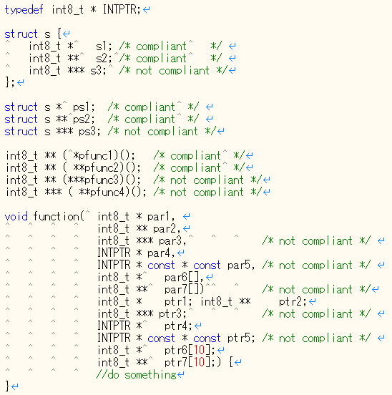

 | par1 và ptr1 kiểu con trỏ int8_t
 | par2 và ptr2 kiểu con trỏ của con trỏ int8_t
 | par3 and ptr3 kiểu con trỏ của con trỏ của con trỏ int8_t ⇒ quá 2 mức con trỏ, không được phép
 | par4 and ptr4 kiểu con trỏ của con trỏ int8_t
 | par5 and ptr5 kiểu con trỏ của con trỏ của con trỏ int8_t ⇒ quá 2 mức con trỏ, không được phép
 | par6 kiểu con trỏ của con trỏ int8_t
 | ptr6 kiểu mảng của con trỏ int8_t ⇒ level 1
 | par7 kiểu con trỏ của con trỏ của con trỏ int8_t ⇒ quá 2 mức con trỏ, không được phép
 | ptr7 kiểu mảng của con trỏ của con trỏ int8_t ⇒ level 2

17.6 | Không gán địa chỉ của một đối tượng được cấp phát địa chỉ tự động cho một đối tượng khác,
 | mà đối tượng này còn tồn tại sau khi biến được cấp phát địa chỉ tự động kia được giải phóng

 | Ví dụ:

19
19. Preprocessing directives (Chỉ thị tiền xử lý)
 |  | Nội dung
 | 19.1 | Các câu lệnh #include được nhóm lại và viết trước các xử lý khác trong file, nằm gần phần đầu của file
 | 19.2 | Trong khai báo #include thì tên file không chứa các kí tự đặc biệt như ',",\,/*
 | 19.3 | Trong khai báo #include tên file có dạng <filename> hoặc "filename"
 | 19.4 | Marco C được dùng để định nghĩa một hằng, một biểu thức toán học,định nghĩa lại một lớp hoặc từ khóa, hay một cấu trúc vòng lặp do-while(0)
 | 19.5 | Macro cấm sử dụng #define hoặc #undef trong một khối lệnh ( khai báo struct, union, ...)
 | 19.6 | #undef không được sử dụng
 | 19.7 | Hàm sẽ được ưu tiên sử dụng hơn marco có xử lý giống hàm(function-like macro)
 | 19.8 | Macro có xử lý giống hàm sẽ không được phép gọi nếu không truyền đầy đủ tham số
 | 19.9 | Tham số của marco có xử lý giống hàm(function-like macro) không chứa các từ, kí tự giống các từ khóa, các chỉ thị tiền xử lý
 | 19.10 | Trong định nghĩa của marco có xử lý giống hàm(function-like macro), tham số được bao đóng bởi () ngoại trừ nó được sử dụng như là toán hạng của # hoặc ##
 | 19.11 | Tất cả các marco, tên biến trong chỉ thị tiền xử lý trước khi sử dụng phải được định nghĩa, ngoại trừ #ifdef, #ifndef và định nghĩa toán tử defined()
 | 19.12 | Chỉ sử dụng một trong hai toán tử: # và ## trên một định nghĩa marco.
 | 19.13 | Toán tử # và ## không nên được sử dụng
 | 19.14 | Cách sử dụng define dùng theo 2 cách: define (index) hoặc define index
 | 19.15 | Sử dụng tiền xử lí kiểm tra trước khi định nghĩa để ngăn chặn duplicate
 | 19.16 | Tính toàn vẹn của #else, #endif: đảm bảo rằng trong #else, #endif không chứa kí tự khác
 | 19.17 | Tính toàn vẹn của #if, #ifdef: đảm bảo rằng #else, #elif và #endif phải nằm trên cùng 1 file với #if, #ifdef nếu chúng liên quan

//example 19.3
#include "filename.h" #include <filename.h> #define FILE "filename.h" #include FILE
//example 19.3
#include "filename.h" #include <filename.h> #define FILE "filename.h" #include FILE
 | example 19.3

 | example 19.4
//example 19.4
/* The following are compliant */
#define PI 3.14159F /* Constant */ #define XSTAL 10000000 /* Constant */ #define CLOCK (XSTAL/16) /* Constant expression */ #define PLUS2(X) ((X) + 2) /* Macro expanding to expression */ #define STOR extern /* storage class specifier */ #define INIT(value) { (value), 0, 0} /* braced initialiser */ #define READ_TIME_32()
do {
DISABLE_INTERRUPTS ();
time_now = (uint32_t)TIMER_HI << 16; time_now = time_now | (uint32_t)TIMER_LO; ENABLE_INTERRUPTS ();
} while (0) /* example of do-while-zero */
/* the following are NOT compliant */
#define int32_t long /* use typedef instead */ #define STARTIF if( /* unbalanced () and language redefinition */
//example 19.4
/* The following are compliant */
#define PI 3.14159F /* Constant */ #define XSTAL 10000000 /* Constant */ #define CLOCK (XSTAL/16) /* Constant expression */ #define PLUS2(X) ((X) + 2) /* Macro expanding to expression */ #define STOR extern /* storage class specifier */ #define INIT(value) { (value), 0, 0} /* braced initialiser */ #define READ_TIME_32()
do {
DISABLE_INTERRUPTS ();
time_now = (uint32_t)TIMER_HI << 16; time_now = time_now | (uint32_t)TIMER_LO; ENABLE_INTERRUPTS ();
} while (0) /* example of do-while-zero */
/* the following are NOT compliant */
#define int32_t long /* use typedef instead */ #define STARTIF if( /* unbalanced () and language redefinition */

 | example 19.5

 | example 19.7

 | example 19.10

 | example 19.11

 | example 19.13

 | NOTE:
 |  | Toán tử #:
 |  | Toán tử này còn có tên khác là number-sign, nó có tác dụng chuyển đổi tham số của macro sang chuyển string đúng nghĩa mà không phải
 |  | cần mở rộng định nghĩa. Nó chỉ được sử dụng với các macro có đối số. Nếu nó được đứng trước một tham số hình thức trong định nghĩa macro
 |  | thì tham số gốc sẽ được bọc lấy dấu nháy kép và được xử lý như một chuỗi.
 |  | ví dụ:
// string_exam.cpp
#include <stdio.h>
#define stringger(x) printf( #x "\n")
int main()
{
stringger(hello world);
stringger("this my macro");
}

 |  | Code trên tương đương với:
// string_exam.cpp
#include <stdio.h>
int main()
{
stringger("hello world\n" "\n" );
stringger("\"this my macro"\" "\n");
}

 |  |  | ví dụ thiếu :D

 |  | Toán tử ##:
 |  | Nó còn gọi là double-number-sign, được sử dụng trong object, function giống với macro. Nó cho phép tách các tokens để nhập trong một
 |  | token đơn, bởi thế nó không thể đặt trước hoặc sau một token trong định nghĩa macro.
// string_exam.cpp
#include <stdio.h>
#define paster (n) printf("token" #n " =%d", token##n)
int token9 = 9;
int main()
{
paster(9);
}

 | 19.14 | Cách sử dụng define dùng theo 2 cách: define (index) hoặc define index ---- code cấm #define DEFINE define -> NG DEFINE a 1 -> NG
 | 19.15 | Sử dụng tiền xử lí kiểm tra trước khi định nghĩa để ngăn chặn duplicate #ifndef ABCZYX -> hỏi trước khi định nghĩa #define ABCZYX … #endif
 | 19.16 | Tính toàn vẹn của #else, #endif: đảm bảo rằng trong #else, #endif không chứa kí tự khác #ifndef AAA … #else 1 -> NG … #endif
 | 19.17 | Tính toàn vẹn của #if, #ifdef: đảm bảo rằng #else, #elif và #endif phải nằm trên cùng 1 file với #if, #ifdef nếu chúng liên quan #ifdef AAA #include <file1.c> … EOF ----------- file1.c … #endif -> NG EOF

